At UR-001
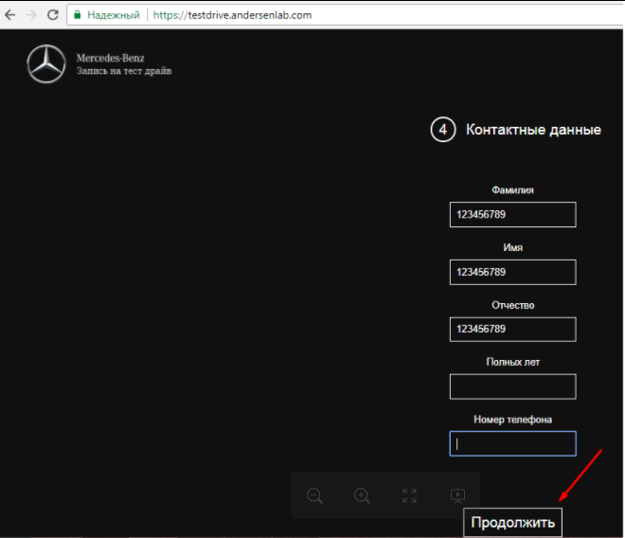
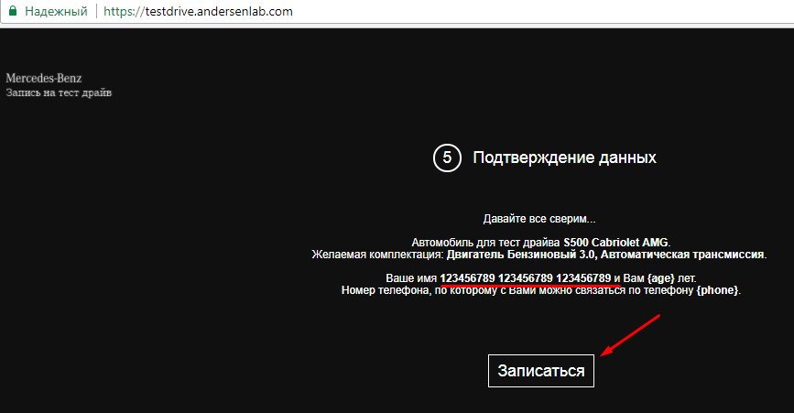
Actual result
Step 1. | Step 2. | Bug report (TestDrive)'!A1
 |  | Back to bug report

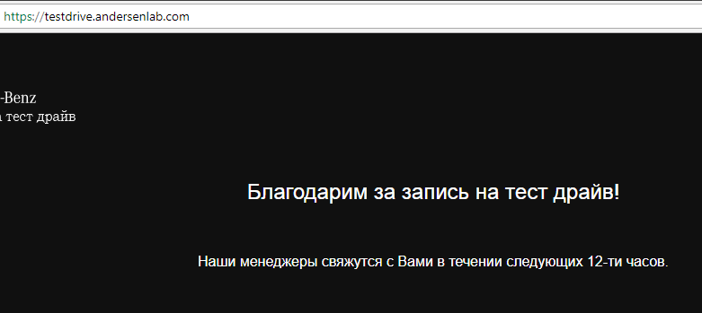
 | Step 3.

At UR-002
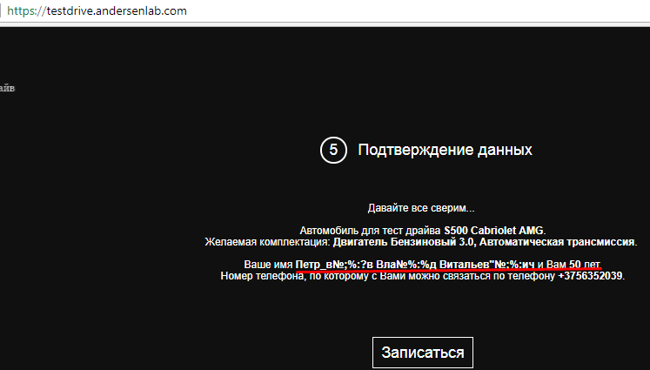
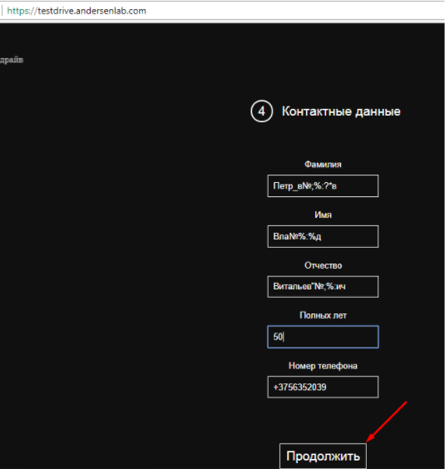
Actual result
Step 1. | Step 2.
 |  | Back to bug report

 | Step 3.

At UR-003
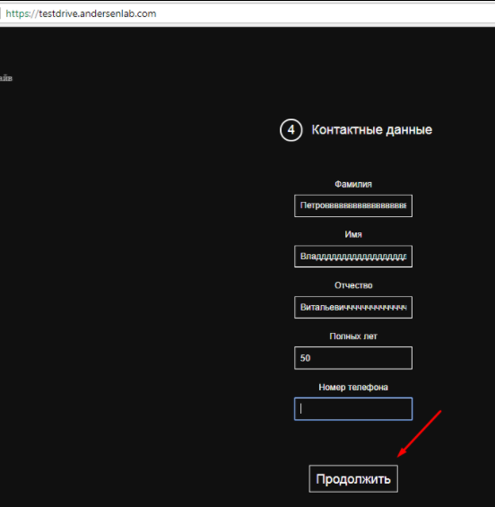
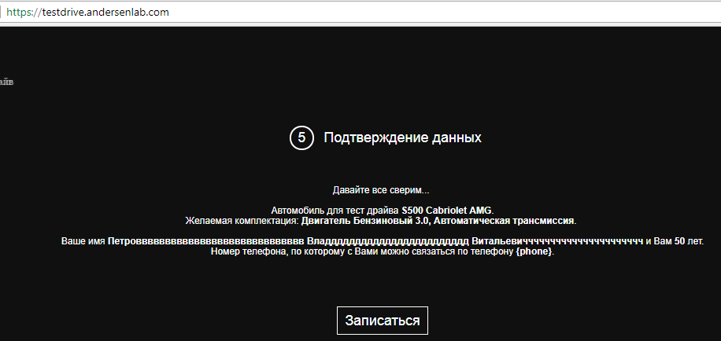
Actual result
Step 1. | Step 2.
 |  | Back to bug report

 | Step 3.

At UR-004
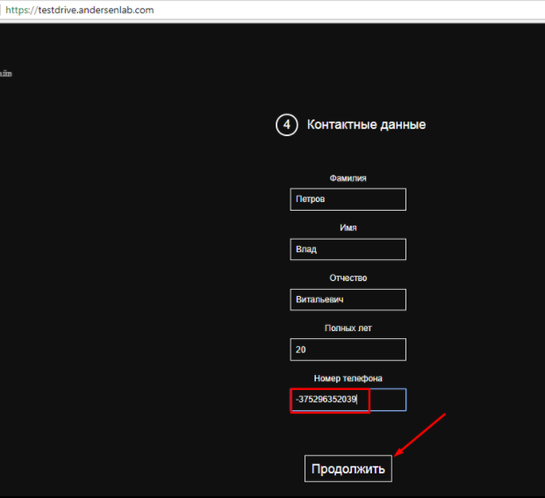
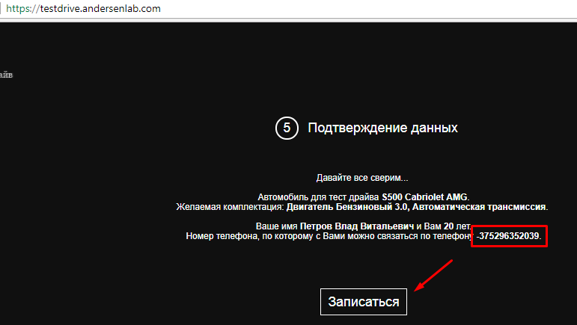
Actual result
Step 1.
 | Step 2. | Back to bug report

 | Step 3.

At UR-005
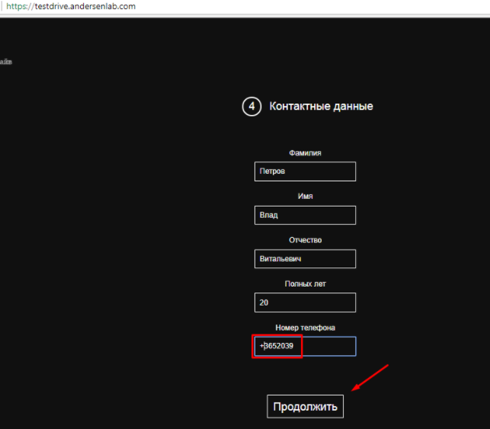
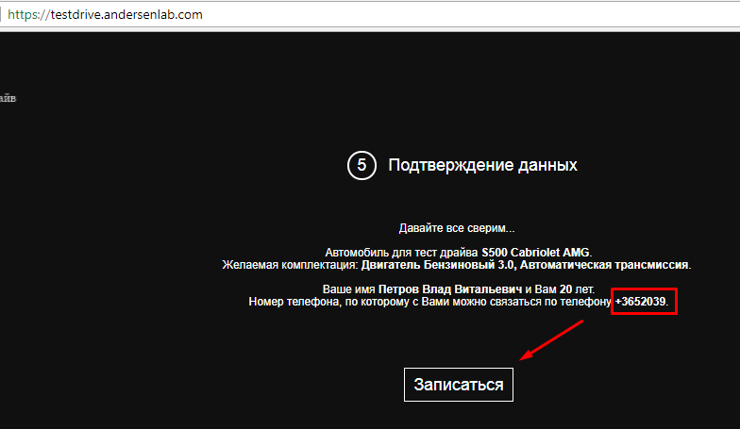
Actual result
Step 1. | Step 2.
 |  | Back to bug report

 | Step 3.

At UR-006
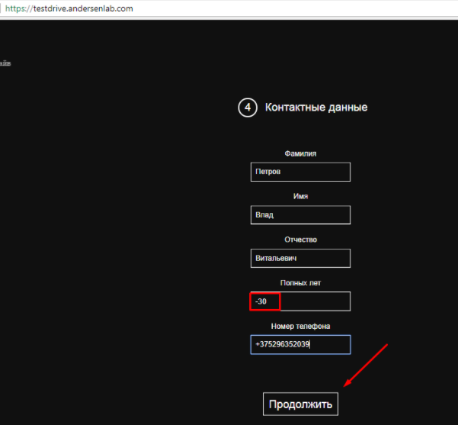
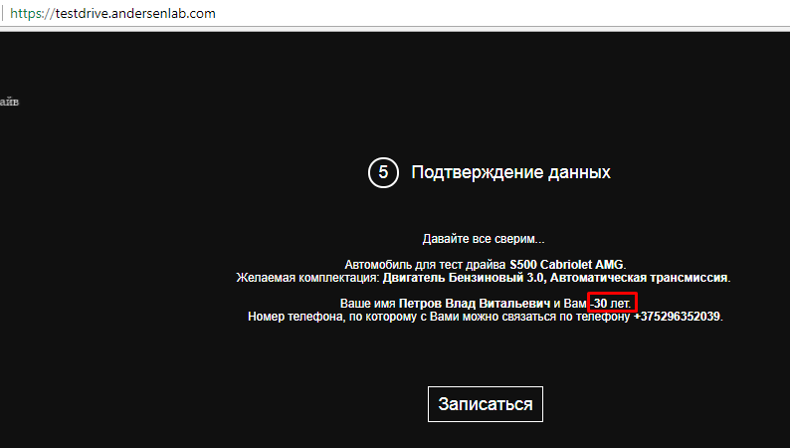
Actual result
Step 1. | Step 2. | At UR-006'!A53
 |  |  | Back to bug report

 | Step 3.

At UR-007
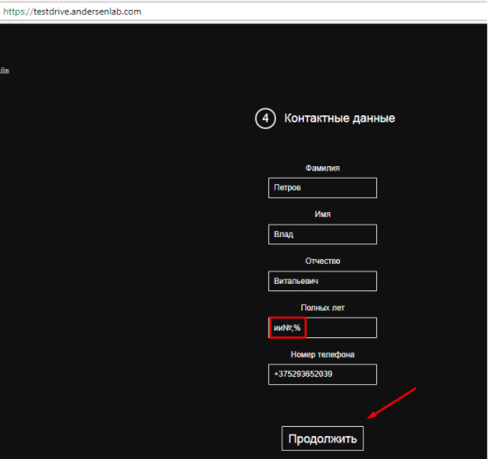
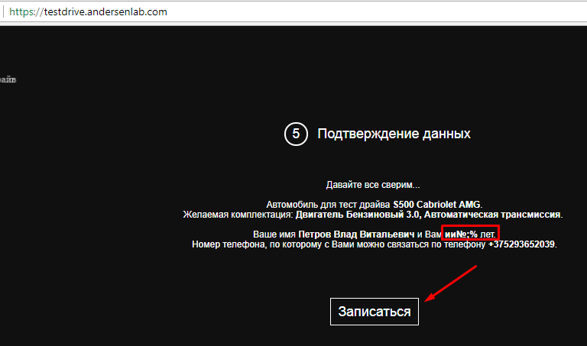
Actual result
Step 1. | Step 2. | Bug report (TestDrive)'!A1
 |  |  | Back to bug report

 | Step 3.

At UR-008
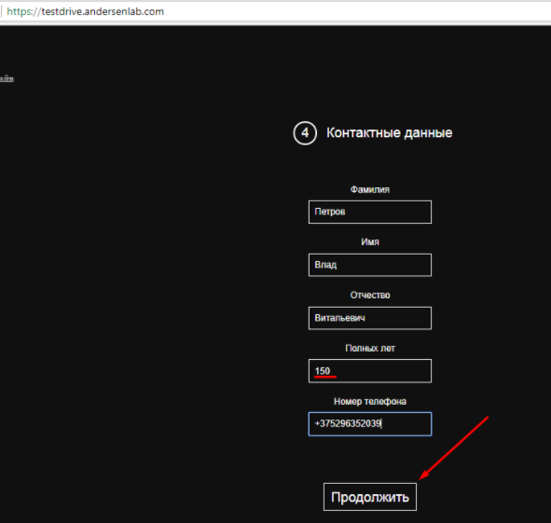
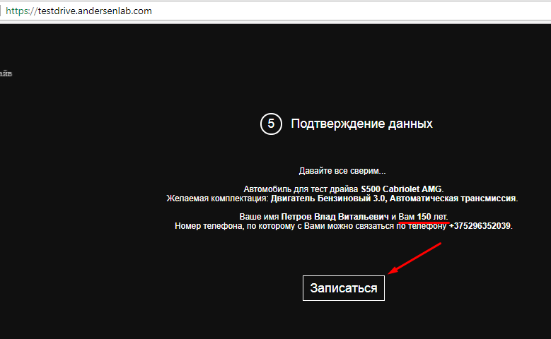
Actual result
Step 1. | Step 2. | Bug report (TestDrive)'!A1
 |  |  | Back to bug report

 | Step 3.

At UR-009
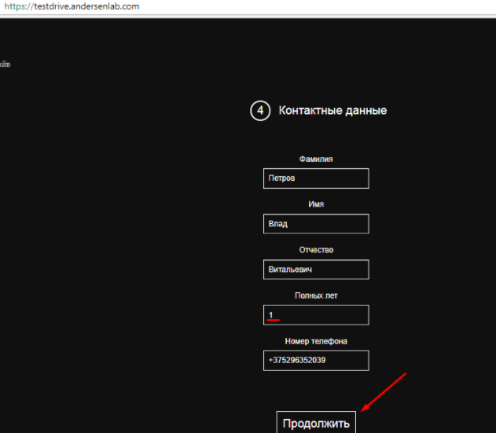
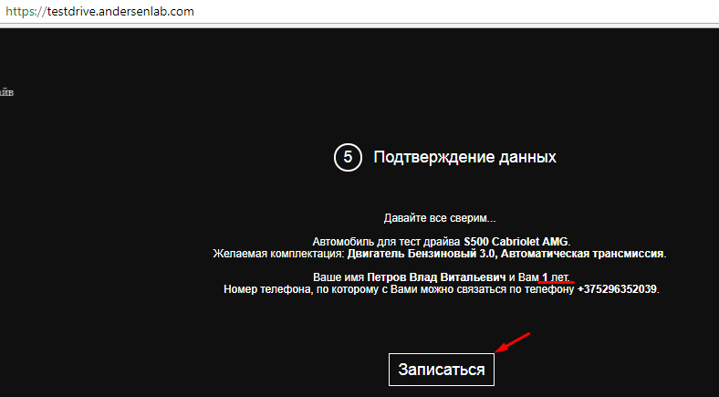
Actual result
Step 1. | Step 2. | Bug report (TestDrive)'!A1
 |  |  | Back to bug report

 | Step 3.

At UR-010
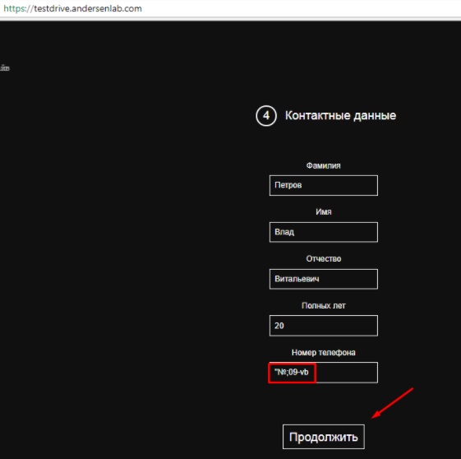
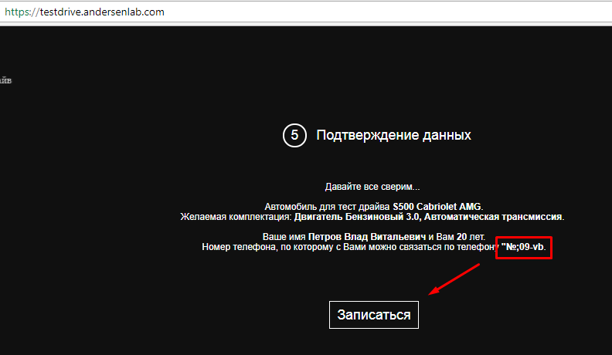
Actual result
Step 1. | Step 2. | Bug report (TestDrive)'!A1
 |  |  | Back to bug report

 | Step 3.

At UR-011
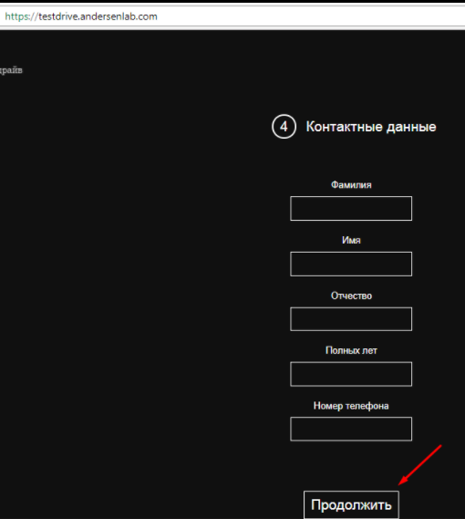
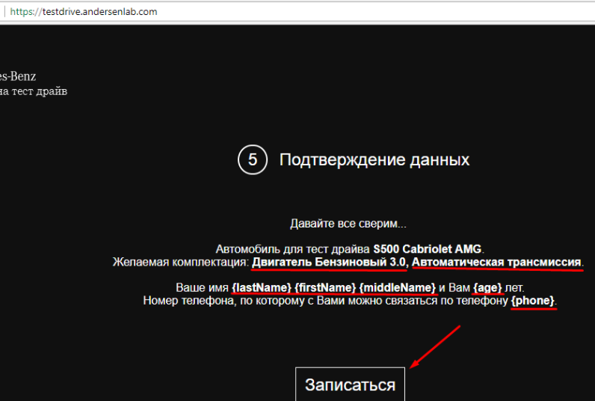
Actual result
Step 1. | Step 2. | Bug report (TestDrive)'!A1
 |  |  | Back to bug report

 | Step 3.

